상품제안서
3색 볼펜 팬시부채 | 상품코드: F00489

 |  |  |  |  |  |  | 02-412-0044 | www.easy1.co.kr
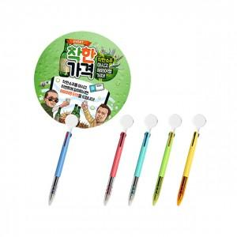 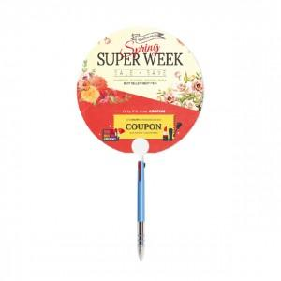

【상세/제작정보】 | * 볼펜컬러는 랜덤 발송 됩니다. * 양면컬러 옵셋인쇄 후 벗겨지지 않게 UV인쇄. * 기본원형 외 다양한 모양으로 제작가능 합니다.(목형비추가) * 계절상품으로 가격,제작기간이 변동될 수 있습니다.

【인쇄/포장옵션】 | 풀칼라 / 포장불가능

【공급단가】 | 수량 | 1,000~ | 2,000~ | 3,000~ | 5,000~ | 10,000~
*VAT별도 | 단가 | 560원 | 540원 | 520원 | 500원 | 490원

【상품 URL】 | https://dev.easy1.co.kr:443/src/goods_detail.php?gdno=489

